3.Pivot VC
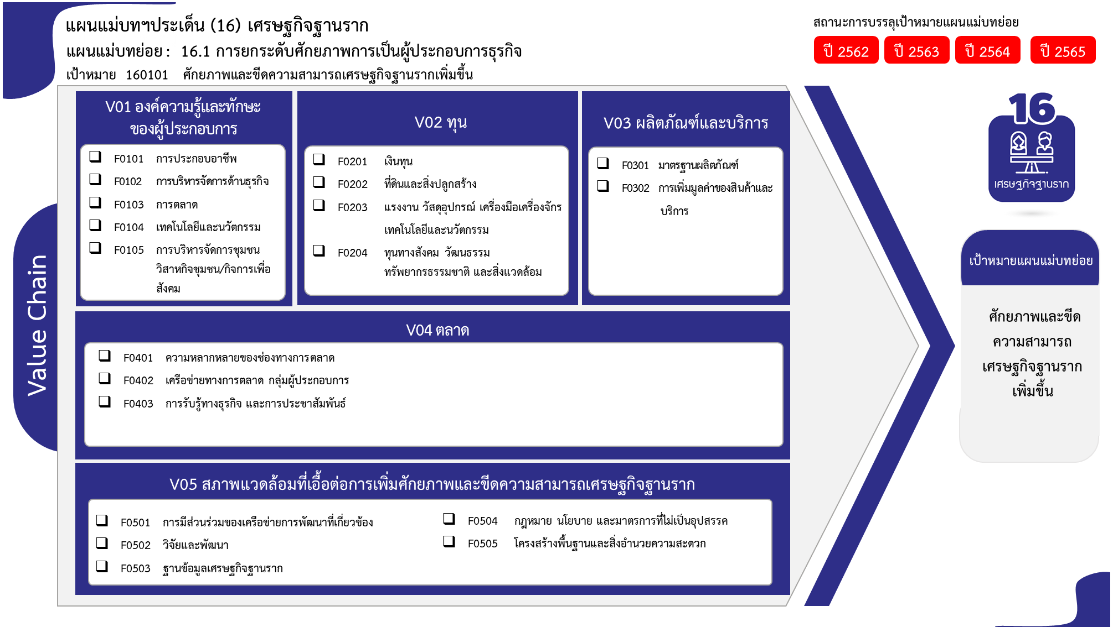
องค์ประกอบ/ปัจจัย | ปีงบประมาณ
Row Labels | 2559 | 2560 | 2561 | 2562 | 2563 | 2564 | 2565 | 2566 | รวมจำนวนโครงการทั้งหมด
160101V01 |  |  | 11 | 4 | 36 | 82 | 56 | 2 | 191
160101V01F01 |  |  | 7 | 2 | 27 | 49 | 37 |  | 122
160101V01F02 |  |  |  | 1 |  | 5 | 5 |  | 11
160101V01F03 |  |  |  |  | 1 | 5 | 3 |  | 9
11 โครงการ
122 โครงการ
3 โครงการ
24 โครงการ
160101V01F04 |  |  | 4 |  | 7 | 13 | 4 |  | 28
9 โครงการ
2 โครงการ
160101V01F05 |  |  |  | 1 | 1 | 10 | 7 | 2 | 21
28 โครงการ
140 โครงการ
160101V02 | 1 |  | 1 |  | 3 |  |  |  | 5
0 โครงการ
160101V02F01 |  |  |  |  | 3 |  |  |  | 3
21 โครงการ
160101V02F02 | 1 |  | 1 |  |  |  |  |  | 2
0 โครงการ
160101V03 |  |  | 8 | 30 | 35 | 63 | 27 | 1 | 164
160101V03F01 |  |  |  | 2 | 11 | 7 | 4 |  | 24
26 โครงการ
160101V03F02 |  |  | 8 | 28 | 24 | 56 | 23 | 1 | 140
0 โครงการ
160101V04 |  |  |  | 1 | 24 | 17 | 6 | 1 | 49
23 โครงการ
160101V04F01 |  |  |  | 1 | 14 | 5 | 5 | 1 | 26
160101V04F02 |  |  |  |  |  | 11 |  |  | 11
160101V04F04 |  |  |  |  | 10 | 1 | 1 |  | 12
160101V05 |  |  |  |  | 1 | 2 | 5 |  | 8
รวมทั้งสิ้น 495 โครงการ
160101V05F01 |  |  |  |  |  | 1 | 3 |  | 4
12 โครงการ
2 โครงการ
160101V05F02 |  |  |  |  | 1 |  |  |  | 1
30 โครงการ
8 โครงการ
160101V05F03 |  |  |  |  |  | 1 | 2 |  | 3
23 โครงการ
160101V06 |  | 1 | 3 | 11 | 35 | 12 | 5 |  | 67
160101V06F01 |  |  |  | 3 | 6 | 1 | 2 |  | 12
160101V06F02 |  | 1 | 2 | 4 | 18 | 5 |  |  | 30
โครงการที่ไม่สอดคล้องกับองค์ประกอบและปัจจัยใดของเป้าหมายแผนแม่บทย่อย จำนวน 11 โครงการ
160101V06F03 |  |  | 1 | 3 | 11 | 5 | 3 |  | 23
160101V06F04 |  |  |  | 1 |  | 1 |  |  | 2
ไม่สอดคล้องกับ V และ F ใด |  |  |  | 3 | 8 |  |  |  | 11
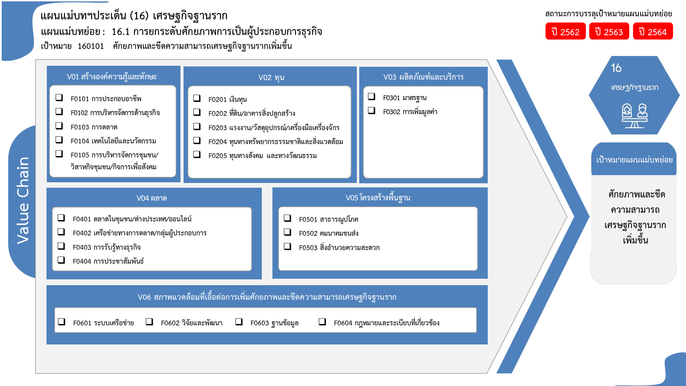
F00F00 |  |  |  | 3 | 8 |  |  |  | 11
รวมจำนวนโครงการทั้งหมด | 1 | 1 | 23 | 49 | 142 | 176 | 99 | 4 | 495

122 โครงการ
3 โครงการ
24 โครงการ
11 โครงการ
2 โครงการ
140 โครงการ
*F00 หมายถึงโครงการไม่สอดคล้องกับองค์ประกอบและปัจจัยใดของเป้าหมายแผนแม่บทย่อย

9 โครงการ
28 โครงการ

21 โครงการ

26 โครงการ
4 โครงการ
0 โครงการ
1 โครงการ
11 โครงการ
3 โครงการ
12 โครงการ

12 โครงการ
30 โครงการ
23 โครงการ
2 โครงการ
รวมทั้งสิ้น 495 โครงการ

2.เรียงVC
 |  | โครงการภายใต้เป้าหมายแผนแม่บทย่อย: 160101 ศักยภาพและขีดความสามารถเศรษฐกิจฐานรากเพิ่มขึ้น
กรุณา Log in เข้าระบบ eMENSCR ก่อนดำเนินการ Click ที่ link โครงการนั้น ๆ
หมายเหตุ : หากไม่ Login จะไม่สามารถดูรายละเอียดโครงการได้
โครงการที่ปรากฎเป็นโครงการที่ผ่านการอนุมัติจากผู้บริหาร (M7) ของหน่วยงานเท่านั้น (ข้อมูล ณ เดือนมิถุนายน 2566)

องค์ประกอบ | ปัจจัย | ชื่อโครงการ / การดำเนินงาน | ปีงบประมาณ | วันที่เริ่มต้นโครงการ | วันที่สิ้นสุดโครงการ | หน่วยงานระดับกองหรือเทียบเท่า | หน่วยงานระดับกรมหรือเทียบเท่า | หน่วยงานระดับกระทรวงหรือเทียบเท่า | ประเภทโครงการ
160101V01 | 160101V01F01 | โครงการพัฒนาเกษตรกรปราดเปรื่อง (Smart Farmer) | 2561 | ตุลาคม 2560 | กันยายน 2562 | กองนโยบายและยุทธศาสตร์พัฒนาการประมง | กรมประมง | กระทรวงเกษตรและสหกรณ์
160101V01 | 160101V01F01 | โครงการพัฒนาเกษตรกรปราดเปรื่อง | 2561 | ตุลาคม 2560 | กันยายน 2565 | กองส่งเสริมและพัฒนาการปศุสัตว์ (กสส.) | กรมปศุสัตว์ | กระทรวงเกษตรและสหกรณ์
160101V01 | 160101V01F01 | ส่งเสริมและอนุรักษ์ศิลปหัตถกรรมพื้นบ้านของไทยปี 2561 | 2561 | ตุลาคม 2560 | กันยายน 2562 | ศูนย์พัฒนาและส่งเสริมศิลปาชีพ | สำนักงานปฏิรูปที่ดินเพื่อเกษตรกรรม | กระทรวงเกษตรและสหกรณ์
160101V01 | 160101V01F01 | โครงการพัฒนาขีดความสามารถในการแข่งขันและยกระดับคุณภาพสินค้าหนึ่งตำบลหนึ่งผลิตภัณฑ์(OTOP) | 2561 | ตุลาคม 2560 | กันยายน 2561 | กองผลิตภัณฑ์ปศุสัตว์ (กผส.) | กรมปศุสัตว์ | กระทรวงเกษตรและสหกรณ์
160101V01 | 160101V01F01 | โครงการส่งเสริมเกษตรทฤษฎีใหม่ | 2561 | ตุลาคม 2560 | กันยายน 2561 | กองงานพระราชดำริและกิจกรรมพิเศษ (กพก.) | กรมปศุสัตว์ | กระทรวงเกษตรและสหกรณ์
160101V01 | 160101V01F01 | โครงการส่งเสริมและสร้างทักษะในการประกอบอาชีพทั้งในและนอกภาคเกษตร (เกษตรทฤษฎีใหม่) | 2561 | ตุลาคม 2560 | กันยายน 2565 | กองแผนงานและวิชาการ | กรมวิชาการเกษตร | กระทรวงเกษตรและสหกรณ์
160101V01 | 160101V01F01 | ส่งเสริมและสร้างทักษะในการประกอบอาชีพทั้งในและนอกภาคเกษตร | 2561 | ตุลาคม 2560 | กันยายน 2565 | กองแผนงาน | กรมพัฒนาที่ดิน | กระทรวงเกษตรและสหกรณ์
160101V01 | 160101V01F01 | โครงการพัฒนาศักยภาพ Smart Farmer หม่อนไหมสู่ความเป็นมืออาชีพ ปี 2562 | 2562 | ตุลาคม 2561 | กันยายน 2562 | กองแผนงานกลุ่มยุทธศาสตร์และแผนงาน | กรมหม่อนไหม | กระทรวงเกษตรและสหกรณ์
160101V01 | 160101V01F01 | โครงการพัฒนาศักยภาพเศรษฐกิจการเกษตรอาสา (ศกอ.) | 2562 | พฤศจิกายน 2561 | กันยายน 2562 | ศูนย์สารสนเทศการเกษตร | สำนักงานเศรษฐกิจการเกษตร | กระทรวงเกษตรและสหกรณ์
160101V01 | 160101V01F01 | โครงการสร้างทักษะในการประกอบอาชีพทั้งในและนอกภาคเกษตร | 2563 | ตุลาคม 2562 | กันยายน 2563 | กองงานพระราชดำริและกิจกรรมพิเศษ (กพก.) | กรมปศุสัตว์ | กระทรวงเกษตรและสหกรณ์
160101V01 | 160101V01F01 | โครงการส่งเสริมและสร้างทักษะในการประกอบอาชีพทั้งในและนอกภาคเกษตร กิจกรรมพัฒนาและส่งเสริมศิลปหัตถกรรม ปี 2563 | 2563 | ตุลาคม 2562 | กันยายน 2563 | ศูนย์พัฒนาและส่งเสริมศิลปาชีพ | สำนักงานปฏิรูปที่ดินเพื่อเกษตรกรรม | กระทรวงเกษตรและสหกรณ์
160101V01 | 160101V01F01 | โครงการพัฒนาเกษตรกรปราดเปรื่่อง (Smart Farmer) | 2563 | ตุลาคม 2562 | กันยายน 2563 | สำนักพัฒนาและถ่ายทอดเทคโนโลยี | สำนักงานปฏิรูปที่ดินเพื่อเกษตรกรรม | กระทรวงเกษตรและสหกรณ์
160101V01 | 160101V01F01 | โครงการส่งเสริมและพัฒนาอาชีพเพื่อแก้ไขปัญหาที่ดินทำกินของเกษตรกร กิจกรรม ยกระดับรายได้เกษตรกรในเขตปฏิรูปที่ดินเพื่อลดความเหลื่อมล้ำ | 2563 | ตุลาคม 2562 | กันยายน 2563 | สำนักพัฒนาและถ่ายทอดเทคโนโลยี | สำนักงานปฏิรูปที่ดินเพื่อเกษตรกรรม | กระทรวงเกษตรและสหกรณ์
160101V01 | 160101V01F01 | โครงการพัฒนาเกษตรกรปราดเปรื่อง (Smart Farmer) | 2563 | ตุลาคม 2562 | กันยายน 2563 | สำนักส่งเสริมการผลิตข้าว | กรมการข้าว | กระทรวงเกษตรและสหกรณ์
160101V01 | 160101V01F01 | โครงการส่งเสริมและสร้างทักษะในการประกอบอาชีพทั้งในและนอกภาคเกษตร | 2563 | ตุลาคม 2562 | กันยายน 2563 | กองประสานงานโครงการพระราชดำริ | กรมการข้าว | กระทรวงเกษตรและสหกรณ์
160101V01 | 160101V01F01 | โครงการส่งเสริมและสร้างทักษะในการประกอบอาชีพทั้งในและนอกภาคเกษตร (โครงการเกษตรทฤษฎีใหม่) ปีงบประมาณ พ.ศ. 2563 | 2563 | ตุลาคม 2562 | กันยายน 2563 | สำนักแผนงานและโครงการพิเศษ | กรมตรวจบัญชีสหกรณ์ | กระทรวงเกษตรและสหกรณ์
160101V01 | 160101V01F01 | โครงการส่งเสริมและสร้างทักษะในการประกอบอาชีพทั้งในและนอกภาคเกษตร (โครงการพัฒนาอาชีพด้านการเกษตรแก่สมาชิกสหกรณ์และกลุ่มเกษตรกรผ่านกลไกการบัญชี ) ปีงบประมาณ พ.ศ. 2563 | 2563 | ตุลาคม 2562 | กันยายน 2563 | สำนักแผนงานและโครงการพิเศษ | กรมตรวจบัญชีสหกรณ์ | กระทรวงเกษตรและสหกรณ์
160101V01 | 160101V01F01 | (63)โครงการปั้นนักธุรกิจเกษตรอุตสาหกรรม | 2563 | ตุลาคม 2562 | กันยายน 2563 | กองพัฒนาอุตสาหกรรมชุมชน | กรมส่งเสริมอุตสาหกรรม | กระทรวงอุตสาหกรรม
160101V01 | 160101V01F01 | โครงการส่งเสริมและสร้างทักษะในการประกอบอาชีพทั้งในและนอกภาคการเกษตร กิจกรรมส่งเสริมและพัฒนาเกษตรทฤษฎีใหม่ในเขตปฏิรูปที่ดิน ประจำปีงบประมาณ พ.ศ. 2563 | 2563 | ตุลาคม 2562 | กันยายน 2563 | กองประสานงานโครงการพระราชดำริและโครงการพิเศษ | สำนักงานปฏิรูปที่ดินเพื่อเกษตรกรรม | กระทรวงเกษตรและสหกรณ์
160101V01 | 160101V01F01 | โครงการพัฒนาเกษตรกรปราดเปรื่อง (Smart Farmer) (ปี 2563) | 2563 | ตุลาคม 2562 | กันยายน 2563 | กองนโยบายและยุทธศาสตร์พัฒนาการประมง | กรมประมง | กระทรวงเกษตรและสหกรณ์
160101V01 | 160101V01F01 | การเสริมสร้างศักยภาพชุมชนให้เข้มแข็งด้วยกระบวนการเรียนรู้อย่างเป็นระบบตามหลักปรัชญาเศรษฐกิจพอเพียง | 2563 | มกราคม 2563 | กันยายน 2563 | สำนักงานพัฒนาชุมชนจังหวัดนนทบุรี | กรมการพัฒนาชุมชน | กระทรวงมหาดไทย
160101V01 | 160101V01F01 | โครงการอบรมอาหารและเครื่องดื่มเพื่ออาชีพ | 2563 | มกราคม 2563 | กุมภาพันธ์ 2563 | คณะศิลปศาสตร์ | มหาวิทยาลัยเทคโนโลยีราชมงคลสุวรรณภูมิ | กระทรวงการอุดมศึกษา วิทยาศาสตร์ วิจัยและนวัตกรรม
160101V01 | 160101V01F01 | โครงการพัฒนาเกษตรกรปราดเปรื่อง (Smart Farmer) (กิจกรรมพัฒนาเกษตรกรรุ่นใหม่ให้เป็น Young Smart Farmer) | 2563 | ตุลาคม 2562 | กันยายน 2563 | กองแผนงาน | กรมส่งเสริมการเกษตร | กระทรวงเกษตรและสหกรณ์
160101V01 | 160101V01F01 | โครงการพัฒนาเกษตรกรปราดเปรื่อง (Smart Farmer) (กิจกรรมพัฒนาเกษตรกรปราดเปรื่อง (Smart Farmer) | 2563 | ตุลาคม 2562 | กันยายน 2563 | กองแผนงาน | กรมส่งเสริมการเกษตร | กระทรวงเกษตรและสหกรณ์
160101V01 | 160101V01F01 | โครงการส่งเสริมและพัฒนาอาชีพเพื่อแก้ไขปัญหาที่ดินทำกินของเกษตรกร (กิจกรรมส่งเสริมและพัฒนาอาชีพเพื่อแก้ไขปัญหาที่ดินทำกินของเกษตรกร) | 2563 | ตุลาคม 2562 | กันยายน 2563 | กองแผนงาน | กรมส่งเสริมการเกษตร | กระทรวงเกษตรและสหกรณ์
160101V01 | 160101V01F01 | การพัฒนาศักยภาพการผลิตของผู้ประกอบการและยกระดับสินค้า OTOP SMEs และผลิตภัณฑ์ชุมชนสู่อนุภูมิภาคลุ่มน้ำโขง (อบรมผู้ผลิต ผู้ประกอบการชุมชนท่องเที่ยว OTOP นวัตวิถี) | 2563 | ตุลาคม 2562 | กันยายน 2563 | สำนักงานพัฒนาชุมชนจังหวัดขอนแก่น | กรมการพัฒนาชุมชน | กระทรวงมหาดไทย
160101V01 | 160101V01F01 | โครงการส่งเสริมและพัฒนาอาชีพเพื่อแก้ไขปัญหาที่ดินทำกินของเกษตรกร (ปี 2563) | 2563 | ตุลาคม 2562 | กันยายน 2563 | กองโครงการอันเนื่องมาจากพระราชดำริและกิจกรรมพิเศษ | กรมประมง | กระทรวงเกษตรและสหกรณ์
160101V01 | 160101V01F01 | โครงการส่งเสริมและสร้างทักษะในการประกอบอาชีพทั้งในและนอกภาคเกษตร (ปี 2563) | 2563 | ตุลาคม 2562 | กันยายน 2563 | กองโครงการอันเนื่องมาจากพระราชดำริและกิจกรรมพิเศษ | กรมประมง | กระทรวงเกษตรและสหกรณ์
160101V01 | 160101V01F01 | โครงการพัฒนาศักยภาพ Smart Farmer หม่อนไหมสู่ความเป็นมืออาชีพ ปี 2563 | 2563 | ตุลาคม 2562 | กันยายน 2563 | กองแผนงานกลุ่มยุทธศาสตร์และแผนงาน | กรมหม่อนไหม | กระทรวงเกษตรและสหกรณ์
160101V01 | 160101V01F01 | พัฒนาศักยภาพการผลิตสินค้าปศุสัตว์ | 2563 | ตุลาคม 2562 | กันยายน 2563 | สำนักงานปศุศัตว์จังหวัดชัยภูมิ | กรมปศุศัตว์ | กระทรวงเกษตรและสหกรณ์
160101V01 | 160101V01F01 | กิิจกรรมเสริมสร้างและพัฒนาอาชีพครัวเรือนเศรษฐกิจพอเพียง และการประกวดหมู่บ้านเศรษฐกิจพอเพียงต้นแบบ | 2563 | เมษายน 2563 | กันยายน 2563 | สำนักงานพัฒนาชุมชนจังหวัดยะลา | กรมการพัฒนาชุมชน | กระทรวงมหาดไทย
160101V01 | 160101V01F01 | กิจกรรมสนับสนุนการพัฒนาทักษะกลุ่มศิลปาชีพปักผ้า ตามพระราชดำริสมเด็จพระนางเจ้าสิริกิติ์พระบรมราชินีนาถ พระบรมราชชนนีพันปีหลวง | 2563 | มกราคม 2563 | กันยายน 2563 | สำนักงานพัฒนาชุมชนจังหวัดยะลา | กรมการพัฒนาชุมชน | กระทรวงมหาดไทย
160101V01 | 160101V01F01 | โครงการพัฒนาผู้ประกอบการเพื่อสร้างความเข้มแข็งแก่ธุรกิจชุมชนตามแนวพระราชดำริ ปี 2563 | 2563 | ตุลาคม 2562 | กันยายน 2563 | ฝ่ายประสานเครือข่ายผู้ให้บริการ SMEs | สำนักงานส่งเสริมวิสาหกิจขนาดกลางและขนาดย่อม | สำนักนายกรัฐมนตรี
160101V01 | 160101V01F01 | โครงการส่งเสริมและสร้างทักษะในการประกอบอาชีพทั้งในและนอกภาคเกษตร (กิจกรรมส่งเสริมเกษตรทฤษฎีใหม่และเกษตรกรรมยั่งยืน) | 2563 | เมษายน 2563 | กันยายน 2563 | กองแผนงาน | กรมส่งเสริมการเกษตร | กระทรวงเกษตรและสหกรณ์
160101V01 | 160101V01F01 | โครงการส่งเสริมและสร้างทักษะในการประกอบอาชีพทั้งในและนอกภาคเกษตร (กิจกรรมส่งเสริมเกษตรกรรมทางเลือก) | 2563 | เมษายน 2563 | กันยายน 2563 | กองแผนงาน | กรมส่งเสริมการเกษตร | กระทรวงเกษตรและสหกรณ์
...

1.รวม
โครงการภายใต้เป้าหมายแผนแม่บทย่อย: 160101 ศักยภาพและขีดความสามารถเศรษฐกิจฐานรากเพิ่มขึ้น
กรุณา Log in เข้าระบบ eMENSCR ก่อนดำเนินการ Click ที่ link โครงการนั้น ๆ
หมายเหตุ : หากไม่ Login จะไม่สามารถดูรายละเอียดโครงการได้
โครงการที่ปรากฎเป็นโครงการที่ผ่านการอนุมัติจากผู้บริหาร (M7) ของหน่วยงานเท่านั้น (ข้อมูล ณ เดือนมิถุนายน 2566)

ชื่อโครงการ / การดำเนินงาน | ปีงบประมาณ | วันที่เริ่มต้นโครงการ | วันที่สิ้นสุดโครงการ | หน่วยงานระดับกองหรือเทียบเท่า | หน่วยงานระดับกรมหรือเทียบเท่า | หน่วยงานระดับกระทรวงหรือเทียบเท่า | ประเภทโครงการ | องค์ประกอบ | ปัจจัย
โครงการส่งเสริม และพัฒนาอาชีพเพื่อแก้ไขปัญหาที่ดินทำกินของเกษตรกร | 2559 | ตุลาคม 2558 | กันยายน 2562 | กองโครงการอันเนื่องมาจากพระราชดำริและกิจกรรมพิเศษ | กรมประมง | กระทรวงเกษตรและสหกรณ์ |  | 160101V02 | 160101V02F02
โครงการศูนย์เรียนรู้การเพิ่มประสิทธิภาพการผลิตสินค้าเกษตร | 2560 | ตุลาคม 2559 | กันยายน 2564 | กองแผนงานและวิชาการ | กรมวิชาการเกษตร | กระทรวงเกษตรและสหกรณ์ |  | 160101V06 | 160101V06F02
โครงการถ่ายทอดความรู้เพื่อพัฒนาผลิตภัณฑ์งานคหกรรมศาสตร์สู่ชุมชน | 2561 | กุมภาพันธ์ 2561 | เมษายน 2561 | คณะเทคโนโลยีคหกรรมศาสตร์ | มหาวิทยาลัยเทคโนโลยีราชมงคลธัญบุรี | กระทรวงการอุดมศึกษา วิทยาศาสตร์ วิจัยและนวัตกรรม |  | 160101V01 | 160101V01F04
โครงการถ่ายทอดวิชาชีพเทคโนโลยีคหกรรมศาสตร์เพื่อการพัฒนาคุณภาพชีวิต | 2561 | มีนาคม 2561 | พฤษภาคม 2561 | คณะเทคโนโลยีคหกรรมศาสตร์ | มหาวิทยาลัยเทคโนโลยีราชมงคลธัญบุรี | กระทรวงการอุดมศึกษา วิทยาศาสตร์ วิจัยและนวัตกรรม |  | 160101V01 | 160101V01F04
โครงการพัฒนาบุคลากรผู้เชี่ยวชาญด้านการจัดการอาหารปลอดภัย | 2561 | กรกฎาคม 2561 | กรกฎาคม 2561 | คณะเทคโนโลยีคหกรรมศาสตร์ | มหาวิทยาลัยเทคโนโลยีราชมงคลธัญบุรี | กระทรวงการอุดมศึกษา วิทยาศาสตร์ วิจัยและนวัตกรรม |  | 160101V01 | 160101V01F04
โครงการพัฒนาผู้ประกอบการและยกระดับสินค้าหนึ่งตำบลหนึ่งผลิตภัณฑ์ (OTOP) | 2561 | ตุลาคม 2560 | กันยายน 2562 | สำนักส่งเสริมและถ่ายทอดเทคโนโลยี | สำนักงานปลัดกระทรวง (สป.วท.) | กระทรวงการอุดมศึกษา วิทยาศาสตร์ วิจัยและนวัตกรรม |  | 160101V03 | 160101V03F02
โครงการการพัฒนาผลิตภัณฑ์ชุมชน บึงกาสาม จังหวัดปทุมธานี ด้วยการแปรรูปผลผลิตจากข้าว | 2561 | ตุลาคม 2560 | มีนาคม 2561 | คณะเทคโนโลยีคหกรรมศาสตร์ | มหาวิทยาลัยเทคโนโลยีราชมงคลธัญบุรี | กระทรวงการอุดมศึกษา วิทยาศาสตร์ วิจัยและนวัตกรรม |  | 160101V03 | 160101V03F02
โครงการส่งเสริมและพัฒนาอาชีพเพื่อแก้ไขปัญหาที่ดินทำกินของเกษตรกร | 2561 | ตุลาคม 2560 | กันยายน 2565 | กองแผนงาน | กรมพัฒนาที่ดิน | กระทรวงเกษตรและสหกรณ์ |  | 160101V02 | 160101V02F02
โครงการอภิปรายเพื่อพัฒนาคุณภาพชีวิตของชุมชน จังหวัดสกลนคร และจังหวัดอุดรธานี | 2561 | ตุลาคม 2560 | มีนาคม 2561 | คณะเทคโนโลยีคหกรรมศาสตร์ | มหาวิทยาลัยเทคโนโลยีราชมงคลธัญบุรี | กระทรวงการอุดมศึกษา วิทยาศาสตร์ วิจัยและนวัตกรรม |  | 160101V06 | 160101V06F03
...

